상품제안서
[칼라인쇄] 거울 3색 캐릭터볼펜 | 상품코드: F23379

 |  |  |  |  |  |  | 02-412-0044 | www.easy1.co.kr
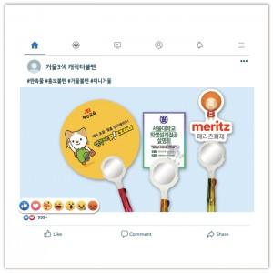

【상세/제작정보】

【인쇄/포장옵션】 | 풀칼라 / 포장불가능

【공급단가】 | 수량 | 1,000~ | 2,000~ | 3,000~ | 5,000~ | 10,000~
*VAT별도 | 단가 | 690원 | 680원 | 660원 | 650원 | 630원

【상품 URL】 | http://www.easy1.co.kr/src/goods_detail.php?gdno=23379

